adatbevitel
Ezt | Gépelje | Megjelenik | Típus | Javítás
1,25 |  | 1.25 | NUM.
1.25 |  | 2008-01-25 | Dátum | 1900-01-01 06:00:00 | egészrész - dátum törtrész idő
1.40 |  | 1.40 | karakteres | 1.25 | formátum törélése
igen |  | igen | karakteres
igaz |  | TRUE | logikai

Fejadat: gépelje be a munkalap celláiba a következő adatokat.
1,25 1.25 1.40 Igen Igaz
Milyen típusúak az adatok?
Javítsa ki az 1.25-öt 1,25-re! Mit tapasztal?
Törölje a cella formátumát!
A tizedes jel a , vagy . lehet. Az előző példánál vessző. (Windows - Beállítások)

real-absz
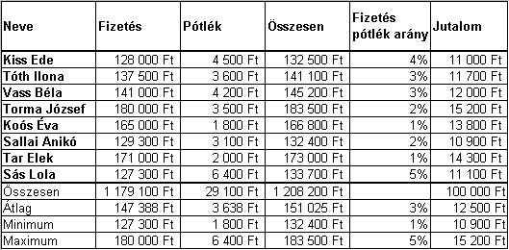
Neve | Fizetés | Pótlék | Összesen | Fizetés pótlék arány | Jutalom | Jutalom% | Jutalom
Kiss Ede | 128,000 Ft | 4,500 Ft | 132,500 Ft | 4% | 10,600 Ft | 8.27% | 10958
Tóth Ilona | 137,500 Ft | 3,600 Ft | 141,100 Ft | 3% | 11,400 Ft |  | 11669
Vass Béla | 141,000 Ft | 4,200 Ft | 145,200 Ft | 3% | 11,700 Ft |  | 12008
Torma József | 180,000 Ft | 3,500 Ft | 183,500 Ft | 2% | 14,900 Ft |  | 15175
Koós Éva | 165,000 Ft | 1,800 Ft | 166,800 Ft | 1% | 13,600 Ft |  | 13794
Sallai Anikó | 129,300 Ft | 3,100 Ft | 132,400 Ft | 2% | 10,700 Ft |  | 10949
Tar Elek | 171,000 Ft | 2,000 Ft | 173,000 Ft | 1% | 14,100 Ft |  | 14307
Sás Lola | 127,300 Ft | 6,400 Ft | 133,700 Ft | 5% | 10,500 Ft |  | 11057
Összesen | 1,179,100 Ft |  |  |  |  |  | 99918
Átlag
Minimum
Maximum

Összegzés előtt kerekítünk!!

pont
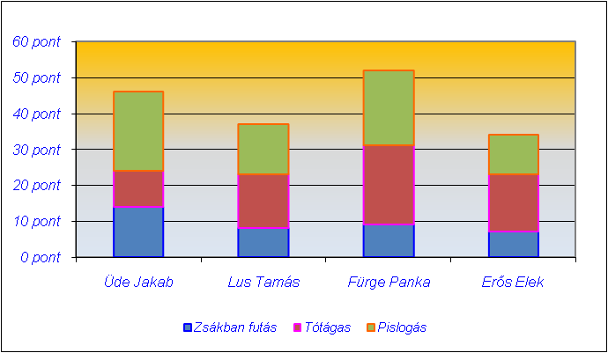
Tréfás pontverseny

Versenyző neve | Zsákban futás | Tótágas | Pislogás | Összesített pontok | Jutalom | A pénzdíjas verseny jutalma
Üde Jakab |  |  |  |  |  | 0-35 pont esetén 0 Ft,
Lus Tamás |  |  |  |  |  | 36-40 átlag esetén 9000 Ft,
Fürge Panka |  |  |  |  |  | 41-50 átlag esetén 11000 Ft,
Erős Elek |  |  |  |  |  | 50-fölött 15000 Ft

Legjobb eredmény: |  |  |  |  |  | Segédtábla:
Indulók száma:

Készítse el a táblázatot és az ábrát a képeknek megfelelően!

Számolja ki az összpontszámot!
Készítsen segédtáblát a feresőfüggvényhez!
Töltse ki a jutalom oszlopot!
Szinezze pirosra feltételes formázással a legeredményesebb összpontszámú tanuló pontszámát!
(esetleg az legmagasabb pontszámot elért hallgató minden adatát)

befőzés
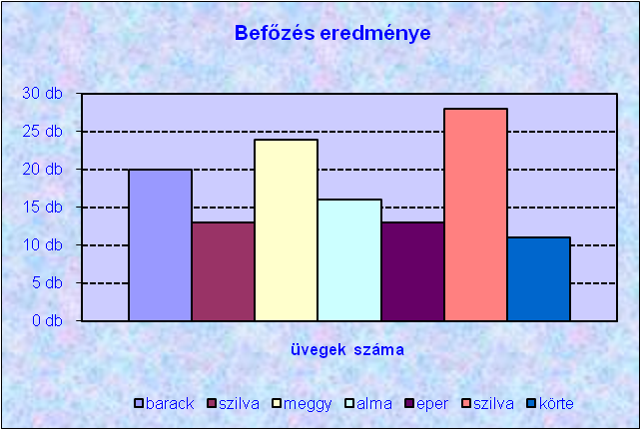
BEFŐZÉS

 | gyümölcs mennyisége | szükséges cukor | termék mennyisége | üvegek száma
barack | 10
szilva | 7
meggy | 12
alma | 8
eper | 6
szilva
körte
Legnagyobb mennyiség:

gyümölcs | szükséges cukor 1 kg-hoz
meggy | 0.35
barack | 0.4
szilva | 0.3
eper | 0.48
körte | 0.47
alma | 0.32

A szükséges cukor képlettel számolandó, úgy hogy az egy kg-hoz szükséges cukor szorozva gyümölcs mennyiségével!
 | Az egy kg-hoz szükséges cukrot a kis táblából keresőfüggvénnyel kell megkerestetni!
A termék mennyiségea gyümölcs és a cukor mennyiségének összege legyen!
Az üvegek számát felfelé kerekítjük! Egy üvegbe 70 dkg lekvárt teszünk.
Színezze a mintának megfeletően a legnagyobb mennyiségű terméket (esteleg az egész sort)!

Befőzés eredménye
 | barack | szilva | meggy | alma | eper | szilva | körte
üvegek száma
 |  |  |  |  | BEFŐZÉS

 |  |  |  |  |  | gyümölcs mennyisége | szükséges cukor | termék mennyisége | üvegek száma
 |  |  |  |  | barack | 10 kg | 4.00 kg | 14.00 kg | 18 db
 |  |  |  |  | szilva | 7 kg | 2.10 kg | 9.10 kg | 12 db
 |  |  |  |  | meggy | 12 kg | 4.20 kg | 16.20 kg | 21 db
 |  |  |  |  | alma | 8 kg | 2.56 kg | 10.56 kg | 14 db
 |  |  |  |  | eper | 6 kg | 2.88 kg | 8.88 kg | 12 db
 |  |  |  |  | szilva | 15 kg | 4.50 kg | 19.50 kg | 25 db
 |  |  |  |  | körte | 5 kg | 2.35 kg | 7.35 kg | 10 db
 |  |  |  |  | Legnagyobb mennyiség: |  |  |  | 25 db

 |  |  |  |  | gyümölcs | szükséges cukor 1 kg-hoz
 |  |  |  |  | meggy | 0.35 kg
 |  |  |  |  | barack | 0.40 kg
 |  |  |  |  | szilva | 0.30 kg
 |  |  |  |  | eper | 0.48 kg
 |  |  |  |  | körte | 0.47 kg
 |  |  |  |  | alma | 0.32 kg

D_graf
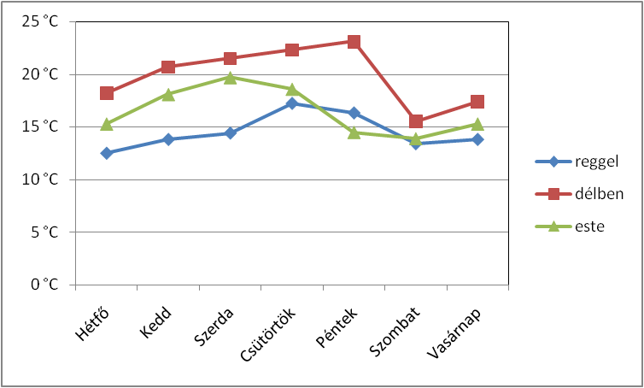
heti hőmérséklet alakulása

 | Hétfő | Kedd | Szerda | Csütörtök | Péntek | Szombat | Vasárnap | Min | Max
reggel | 12.5 | 13.8 | 14.4 | 17.2 | 16.3 | 13.4 | 13.8
délben | 18.2 | 20.7 | 21.5 | 22.3 | 23.1 | 15.5 | 17.4
este | 15.3 | 18.1 | 19.7 | 18.6 | 14.5 | 13.9 | 15.3

1. | Formázza kékkel a ledalacsonyabb hőmérsékletet, pirossal a legmagasabbat.
2. | Készítse el az ábrát!

D_XY
Az y=x2 függvény ábrázolása a [ -6 6] inte.rvallumban

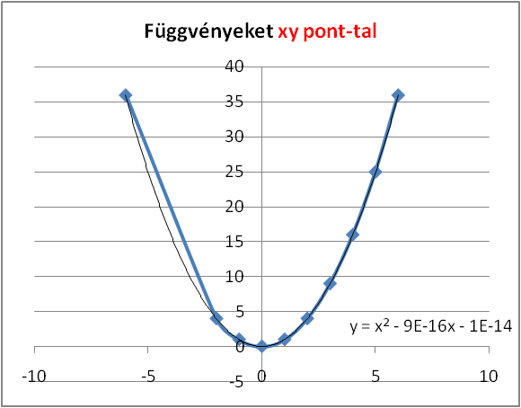
x | y=x2
-6 | 36
-2 | 4
-1 | 1
0 | 0
1 | 1
2 | 4
3 | 9
4 | 16
5 | 25
6 | 36

D_kor
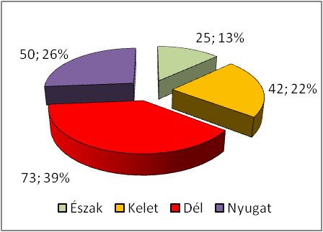
Észak | 25
Kelet | 42
Dél | 73
Nyugat | 50

D_oszlop
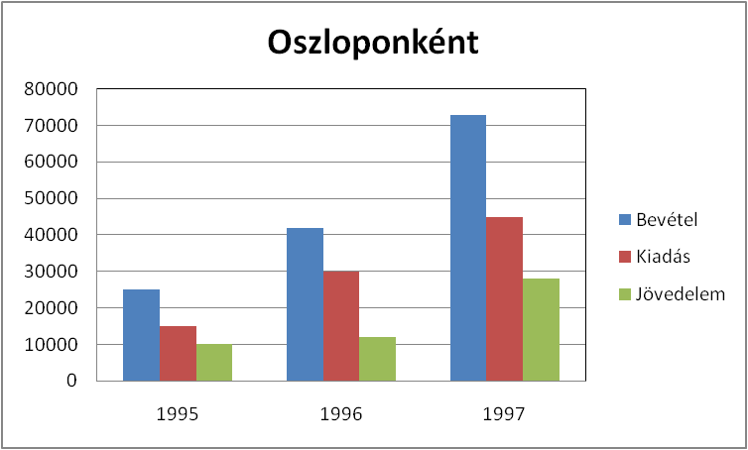
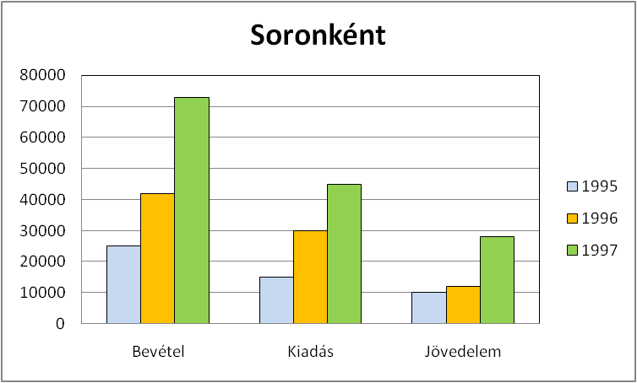
Felosztás
1 | 1
Függvények
 | #HIV! | #HIV! | #HIV!
1 | 1 | 1 | 1
Év | Bevétel | Kiadás | Jövedelem
1995 | 25000 | 15000 | 10000
1996 | 42000 | 30000 | 12000
1997 | 73000 | 45000 | 28000

